Übersicht
ESG/SDG Nachhaltigkeits-Assessment Tool (ESGSDGNAT)
Mit diesem Instrument kann eine Organisation die Fortschritte bei denen keine Schäden für Mensch und Umwelt zu verursacht werden, als auch ihre positive Auswirkungen auf Mensch und Umwelt aufzeigen.

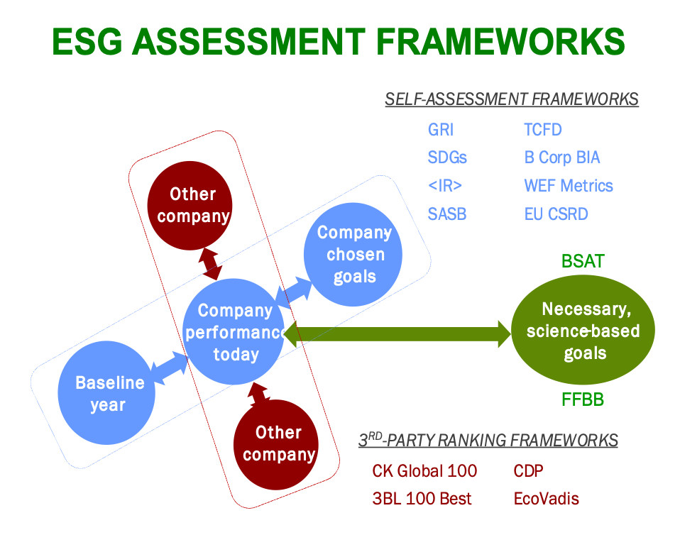
Es handelt sich um ein umfassendes, allgemeines Instrument. Es kann von Organisationen jeder Größe, in jedem Sektor und in jedem Land verwendet werden. Besonders hilfreich ist es für kleine und mittlere Unternehmen (KMU) sowie für große Organisationen mit wenig oder gar keinem Personal für Nachhaltigkeit. Das Instrument bewertet die Leistung in Bezug auf die wichtigsten Nachhaltigkeitsaspekte, die den meisten gängigen Rahmenwerken und Standards für die Nachhaltigkeitsberichterstattung gemeinsam sind, wie in diesem Vergleich gezeigt wird:

Accommodates Three Frameworks
Das Instrument bewertet die Fortschritte einer Organisation bei der Reduzierung/Beseitigung schädlicher Auswirkungen auf die Umwelt, ihre Mitarbeiter und die Gesellschaft. Es gibt auch Bonuspunkte, wenn die Organisation entweder direkt oder indirekt durch ihre Produkte, Dienstleistungen und Spenden, die positiven Auswirkungen anderer verstärken oder anderen helfen, weniger Schaden anzurichten und regenerativ tätig zu sein. Die Ergebnisse werden automatisch auf drei Arten ausgedrückt: 1. Als Punktzahl für den Fortschritt in Bezug auf wissenschaftlich fundierte Ziele für zentrale Nachhaltigkeits-/ESG-Themen. Diese Themen entstehen an den Wirkungspunkten der Organisation, wie in der Abbildung unten dargestellt. Hinweis: ESG (Environmental, Social and Governance) wird als Synonym für "Nachhaltigkeit" verwendet. 2. Als Punktzahl für die Beiträge zu den 17 Zielen für nachhaltige Entwicklung (SDGs). Die Bewertungen der ESG-Themen werden als Stellvertreter für die Bewertungen der entsprechenden primären SDGs verwendet. . 3. Als Punktzahlen für die Auswirkungen auf die drei nicht-finanziellen Kapitalien (Natur-, Human- und Sozialkapital). ESG-Bewertungen werden stellvertretend für die Bewertungen der entsprechenden Natur-, Human- und Sozialkapitalien verwendet. Organisationen können ihre Nachhaltigkeitswerte in der Terminologie des Rahmens (ESG, SDG oder nicht-finanzielle Kapitalien) ausdrücken, die für ihre Zwecke am besten geeignet ist oder von dem Stakeholder, der die Offenlegung verlangt, bevorzugt wird. Wenn die Ergebnisse zu den SDGs oder den nicht-finanziellen Kapitalien nicht von Interesse sind, können diese Registerkarten ignoriert oder gelöscht werden.

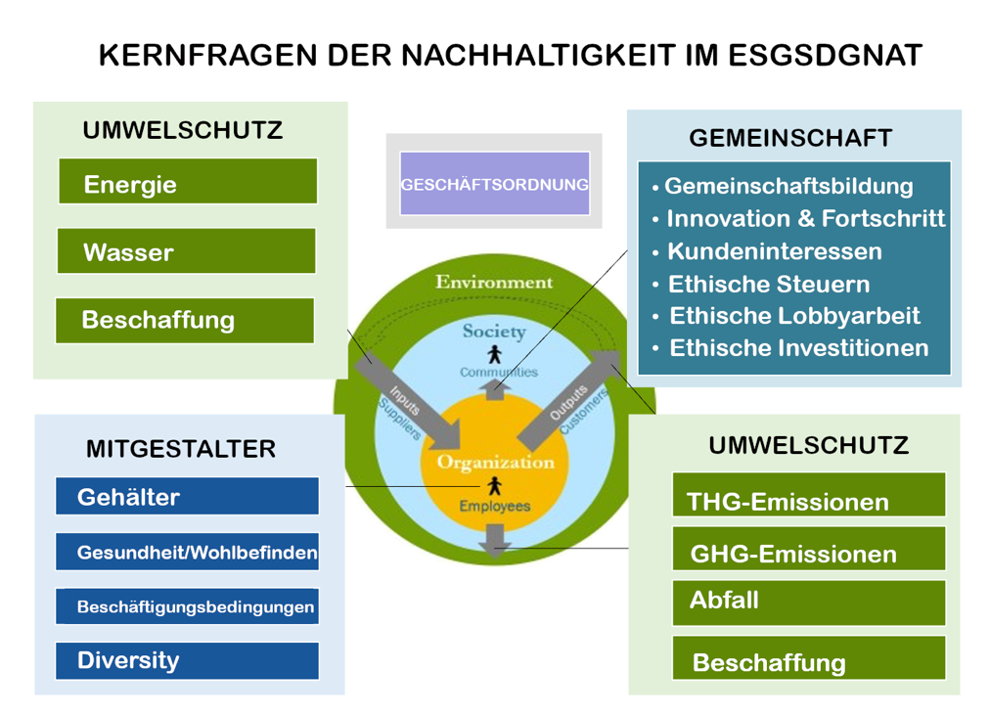

Nutzungsbedingungen Dieses Tool wurde von Bob Willard, Sustainability Advantage auf Basis der Fragen im SDG Action Manager von B Lab und im Future-Fit Business Benchmark entwickelt und von der LPM Academy weiter für den europäischen Bedarf angepasst. Das Tool wird unter einer Creative Commons-Attribution ShareAlike 4.0 International Lizenz veröffentlicht. Den Nutzern steht es frei, das Material zu teilen, zu kopieren und anzupassen , und zwar für jeden Zweck, sofern für jeden Nutzer deutlich kenntlich ist wer die Urheber dieses Tools sind. Die Nutzung des Tools erfolgt auf eigene Gefahr. Sustainability Advantage und die LPM Academy übernehmen keine Haftung für Geschäfts-, Kredit- oder Investitionsentscheidungen, die der Nutzer ganz oder teilweise auf die Nutzung des Tools oder seiner Ergebnisse stützt. Das Tool ist auf der Website von LPM Academy kostenlos erhältlich:
LPM Academy

ESG Bewertung
Zusammenfassung der ESG-Bewertungen
Zusammenfassende Bewertungen der ESG-/Nachhaltigkeitsaspekte, berechnet aus den gemachten Angaben in den Arbeitsblättern.

ESG Bewertung
Geschäftsordnung |  | 50 %
Energie |  | 17 %
Wasser |  | 67 %
Beschaffung |  | 52 %
GHG Emissionen |  | 54 %
THG Emissionen |  | 66 %
Abfall |  | 69 %
Ökosysteme |  | 70 %
Gehälter |  | 80 %
Gesundheit |  | 30 %
Arbeitsbedingungen |  | 75 %
Diversity |  | 67 %
Gemeinschaft |  | 80 %
Gesamtwertung

Gesamtwertung

 | ESG-Kernthemen | % Progress Scores | Bedeutung der in % gemessenen Fortschrittswerte
 | Geschäftsordnung | 50 % | <100%: Wie weit ist die Organisation auf dem Weg, in dieser Frage keinen Schaden anzurichten. 100%: Die Organisation ist in dieser Frage auf einem guten Weg - sie richtet keinen Schaden an. >100%: Die Organisation wirkt insgesamt, direkt oder indirekt, restaurativ/regenerativ/netto-positiv.
 | Energie | 17 %
 | Wasser | 67 %
 | Beschaffung | 52 %
 | GHG Emissionen | 54 %
 | THG Emissionen | 66 %
 | Abfall | 69 %
 | Ökosysteme | 70 %
 | Gehälter | 80 % | Graphical Representations
 | Gesundheit | 30 % | Die obigen Balkendiagramme veranschaulichen grafisch in Präsentationen und Berichten, wie sich durch die Priorisierung von Nachhaltigkeitsthemen die Verbesserungen effektiver umsetzen lassen. Die Balkendiagramme werden in Echtzeit auf der Grundlage der Werte in der nebenstehenden Tabelle generiert. Die Nutzer werden ermutigt, die Ergebnisse in ein eigenes Excel-Arbeitsblatt oder in ein anderes bevorzugtes Grafiksoftwarepaket zu übertragen, um andere Arten von Diagrammen (z. B. Säulen-, Radar- oder Tortendiagramme), Dashboards und/oder Liniendiagramme zu erstellen, die Trends in der Umsetzungsleistung ihrer Organisation in Bezug auf Schwerpunktthemen im Vergleich zu den Vorjahren zeigen, sofern diese Informationen verfügbar sind.
 | Arbeitsbedingungen | 75 %
 | Diversity | 67 %
 | Gemeinschaft | 80 %
 | Durchschnittsleistung | 60 %
 | +Boni durch positive Effekte | 9 %
 | Gesamtbewertung | 69 %

SDGs Bewertung
SDG-Bewertungen
Die ESG-Scores werden den am engsten verwandten, primären SDGs zugeordnet, um Scores für die SDGs zu erhalten.

SDG-Bewertungen

Zusammenfassende Bewertungen

Overall Scores

 | SDGs |  | % Progress Scores | Bedeutung der erzeilten Fortschritte in %
 | 1 Armutsvermeidung |  | 65 % | <100%: Wie weit ist Ihre Organisation auf dem Weg, die SDG Ziele zu unterstützen. 100%: Die Organisation erreicht ein ausgeglichenes Ergebnis in Bezug auf dies SDG Ziele. >100%: Wenn die Gesamtpunktzahl größer als 100 % ist, wirkt die Organisation direkt oder indirekt positiv die SDG Ziele schneller zu erreichen .
 | 2 Hungervermeidung |  | 65 %
 | 3 Wohlbefinden |  | 53 %
 | 4 Bildung |  | 68 %
 | 5 Gleichstellung |  | 59 %
 | 6 Sauberes Wasser |  | 58 %
 | 7 Umweltfreundliche Energie |  | 33 %
 | 8 Anständige Arbeit |  | 68 %
 | 9 Infrastruktur & Innvation |  | 65 %
 | 10 Ungleichbehandlungen |  | 65 % | Grafische Darstellungen
 | 11 Nachhaltige Gemeinschaften |  | 65 % | Die obigen Balkendiagramme veranschaulichen grafisch in Präsentationen und Berichten, wie sich durch die Priorisierung von Nachhaltigkeitsthemen die Verbesserungen effektiver umsetzen lassen. Die Balkendiagramme werden in Echtzeit auf der Grundlage der Werte in der nebenstehenden Tabelle generiert. Die Nutzer werden ermutigt, die Ergebnisse in ein eigenes Excel-Arbeitsblatt oder in ein anderes bevorzugtes Grafiksoftwarepaket zu übertragen, um andere Arten von Diagrammen (z. B. Säulen-, Radar- oder Tortendiagramme), Dashboards und/oder Liniendiagramme zu erstellen, die Trends in der Umsetzungsleistung ihrer Organisation in Bezug auf Schwerpunktthemen im Vergleich zu den Vorjahren zeigen, sofern diese Informationen verfügbar sind.
 | 12 Konsumgüter |  | 59 %
 | 13 Klima |  | 52 %
 | 14 Leben unter Wasser |  | 62 %
 | 15 Leben auf dem Festland |  | 52 %
 | 16 Frieden stiftende Institutionen |  | 65 %
 | 17 Partnerschaften für SDG Ziele |  | 65 %
 | Durchschnittsleistung |  | 60 %
 | +Boni durch positive Effekte |  | 9 %
 | Gesamtbewertung |  | 69 %

Zuordnung von ESG-Bewertungen zu den SDGs
Die Bewertungen der ESG-Themen stehen stellvertretend für die Bewertungen der entsprechenden SDGs. Diese Tabellen zeigen, wie die ESG-Bewertungen den primären SDGs zugeordnet werden. Governance-Bewertungen werden immer berücksichtigt, um zu unterstreichen, dass eine bessere Governance alles verbessert.

 | Umweltrelevante SDGs
 | ESG-Kernthemen | ESG-Bewertungen | 7 Umweltfreundliche Energie | 13 Klima | 6 Sauberes Wasser | 12 Konsumgüter | 14 Leben unter Wasser | 15 Leben auf dem Festland

 | Geschäftsordnung | 50 % | 50 % | 50 % | 50 % | 50 % | 50 %
 | Energie | 17 % | 17 %
 | GHG Emissionen | 54 % |  | 54 % |  |  | 54 % | 54 %
 | Wasser | 67 % |  |  | 67 %
 | Beschaffung | 52 % |  |  |  | 52 %
 | THG Emissionen | 66 % |  |  |  | 66 % | 66 % | 66 %
 | Abfall | 69 % |  |  |  | 69 % | 69 % | 69 %
 | Ökosysteme | 70 % |  |  |  |  | 70 % | 70 %
 | Fortschrittswerte |  | 33 % | 52 % | 58 % | 59 % | 62 % | 52 %

 | Mitarbeiterorientierte SDGs
 | ESG-Kernthemen | ESG-Bewertungen | 1 Armutsvermeidung | 2 Hungervermeidung | 3 Wohlbefinden | 5 Gleichstellung | 4 Bildung | 8 Anständige Arbeit
 | Geschäftsordnung | 50 % | 50 % | 50 % | 50 % | 50 % | 50 % | 50 %
 | Gehälter | 80 % | 80 % | 80 % | 80 % |  | 80 % | 80 %
 | Arbeitsbedingungen | 75 % |  |  |  |  | 75 % | 75 %
 | Diversität | 67 % |  |  |  | 67 %
 | Gesundheit | 30 % |  |  | 30 %
 | Fortschrittswerte |  | 65 % | 65 % | 53 % | 59 % | 68 % | 68 %

 | Gesellschaftsbezogene SDGs
 | ESG-Kernthemen | ESG-Bewertungen | 9 Infrastruktur & Innvation | 10 Ungleichbehandlungen | 11 Nachhaltige Gemeinschaften | 16 Frieden stiftende Institutionen | 17 Partnerschaften für SDG Ziele
 | Geschäftsordnung | 50 % | 50 % | 50 % | 50 % | 50 % | 50 %
 | Gemeinschaft | 80 % | 80 % | 80 % | 80 % | 80 % | 80 %
 | Fortschrittswerte |  | 65 % | 65 % | 65 % | 65 % | 65 %

Finanzunabhängige Kapitalwerte
Finanzunabhängige Kapitalwerte
ESG-Bewertungen werden den natürlichen, menschlichen und sozialen Kapitalwerten zugeordnet, um Bewertungen für diese finanzunabhängigen Kapitalwerte zu erhalten.

Finanzunabhängige Kapitalwerte

Zusammenfassende Bewertungen

Zuordnung von ESG-Bewertungen zu finanzunabhängigen Kapitalwerten
Die ESG-Bewertungen stehen stellvertretend für die Bewertungen der abgestimmten finanzunabhängigen Kapitalwerte. Diese Tabelle zeigt, wie ESG-Bewertungen den drei finanzunabhängigen Kapitalwerten zugeordnet werden. Bewertungen der Geschäftsordnung werden immer berücksichtigt, um zu unterstreichen, dass eine bessere Geschäftsordnung alles verbessert.

 | ESG-Kernthemen | ESG Bewertungen | Umwelt Kapital | Mitarbeiter Kapital | Gemeinnütziges Kapital
 | Geschäftsordnung | 50 % | 50 % | 50 % | 50 %
 | Energie | 17 % | 17 %
 | Wasser | 67 % | 67 %
 | Beschaffung | 52 % | 52 %
 | GHG Emissionen | 54 % | 54 %
 | THG Emissionen | 66 % | 66 %
 | Abfall | 69 % | 69 %
 | Ökosysteme | 70 % | 70 %
 | Gehälter | 80 % |  | 80 %
 | Gesundheit | 30 % |  | 30 %
 | Arbeitsbedingungen | 75 % |  | 75 %
 | Diversität | 67 % |  | 67 %
 | Gemeinschaft | 80 % |  |  | 80 %
 | Fortschrittswerte |  | 55 % | 60 % | 65 %
 | Durchschnittsleistung |  | 60 %
 | +Boni durch positive Effekte |  | 9 %
 | Gesamtbewertung |  | 69 %

Bedeutung der in % gemessenen Fortschrittswerte <100%: Wie weit ist die Organisation auf ihrem Weg, das Kapital nicht zu entwerten. 100%: Die Organisation arbeitet kostendeckend mit dem Kapital - sie entwertet es nicht, schafft aber auch keinen Mehrwert. >100%: Die Organisation steigert den Wert des Kapitals, direkt oder indirekt.

Grafische Darstellungen Die obigen Balkendiagramme veranschaulichen grafisch in Präsentationen und Berichten, wie sich durch die Priorisierung von Nachhaltigkeitsthemen die Verbesserungen effektiver umsetzen lassen. Die Balkendiagramme werden in Echtzeit auf der Grundlage der Werte in der nebenstehenden Tabelle generiert. Die Nutzer werden ermutigt, die Ergebnisse in ein eigenes Excel-Arbeitsblatt oder in ein anderes bevorzugtes Grafiksoftwarepaket zu übertragen, um andere Arten von Diagrammen (z. B. Säulen-, Radar- oder Tortendiagramme), Dashboards und/oder Liniendiagramme zu erstellen, die Trends in der Umsetzungsleistung ihrer Organisation in Bezug auf Schwerpunktthemen im Vergleich zu den Vorjahren zeigen, sofern diese Informationen verfügbar sind.

Aktionsplan
Maßnahmen ergreifen
Die Ergebnisse dieser Bewertung können nicht nur für die Offenlegung und Berichterstattung über die Nachhaltigkeitsleistung der Organisation verwendet werden. Sie können aber als Richtschnur (Zielvorgaben) dienen, ob und wo die Organisation Verbesserungen plant.

Prioritätensetzung für Maßnahmen
Es ist unwahrscheinlich, dass eine Organisation ihre Ergebnisse auf einmal verbessern wird. Bei der Festlegung der Prioritäten für die Maßnahmen werden in der Regel mehrere Faktoren berücksichtigt, die mit den Interessengruppen zusammenhängen. Wenn bestimmte Themen für die wichtigsten Interessengruppen wichtig sind, sind sie auch für die Organisation wichtig und sollten vorrangig behandelt werden. * Themen, die von der Leitung der Organisation als entscheidend für das Erreichen des Zwecks und der strategischen Pläne/Ziele der Organisation angesehen werden. * Themen, die für Kreditgeber/Banken von besonderem Interesse sind, weil sie das Risikoprofil der Organisation und die Berechtigung zur Vorzugsbehandlung beeinflussen. (z. B. können bei nachhaltigkeitsbezogenen Krediten Themen im Zusammenhang mit dem Klimawandel eine Rolle spielen). * Themen, die wichtige Kunden/Käufer als ESG-Themen mit hoher Priorität ansehen, wie sie in ihrer Anforderung, die Nachhaltigkeitsauswirkungen Ihrer Organisation auf Unternehmensebene offenzulegen, in ihren Angebotsanfragen (RFPs) betont werden. (z. B. verlangt die nachhaltige Beschaffung von den Lieferanten die Offenlegung ihrer Nachhaltigkeitsleistung auf Unternehmensebene) * Themen, die das Image / den Ruf / den Markenwert der Organisation erheblich beeinträchtigen könnten oder bereits beeinträchtigt haben. * Themen, die je nach Branche der Organisation für Investoren von größtem Interesse sind. (z. B. wie in der SASB Materiality Map unter dem unten stehenden Link angegeben) * Themen, die für Regierungen, Stiftungen und Bewerter/Rankers von grösstem Interesse sind. * Andere ...?

Viele weiter nützliche Informationen zu den relevanten Standards finden Sie im Portal der LPM Akademie!
Ressourcen für Aktionen
Es gibt unzälige Büchern, Websites und Ratgebern, die bei allem helfen können, was die Organisation zu verbessern beschließt. Diese sind aber nur die Spitze des Eisbergs.
Nutzen Sie unseren Future-Fit Business Benchmark Handlungsleitfäden für potenzielle Maßnahmen/Projekte zu priorisierten Themen. | Future-Fit Business Benchmark Action Guides
Nachhaltigkeits ROI Workbook für die Erstellung von CFO-freundlichen Kosten-Nutzen-Begründungen von Projekten, die die Leistung in Bezug auf priorisierte Themen verbessern helfen. | Sustainability ROI Workbook
Der Nachhaltigkeits Champion's Ratgeber und das Video zeigen, wie man ein Unternehmen zu einem nachhaltigeren Geschäftsmodell führen kann, auch wenn man kein leitender Angestellter ist. | Hilfestellung
Mit gebrauchsfertigen Folien zu allen oben genannten Themen, die intern und extern verwendet werden können, um zu erklären und zu begründen, was die Organisation tun muss, werden wir Sie weiter unterstützen. | Werden nach und nach eingepflegt.
Gebrauchsfertiger Foliensatz, der zu nachhaltigen Handlungen motivieren und Sie bei der Umsetzung unterstützen soll. | Demnächst - Foliensatz, der zu nachhaltigen Handlungen motiviert

Aktionsplan
Legen Sie auf der Grundlage der bewerteten Punkte die Prioritäten für verbesserungswürdige Bereiche fest und entscheiden Sie über die nächsten Schritte und Maßnahmen.
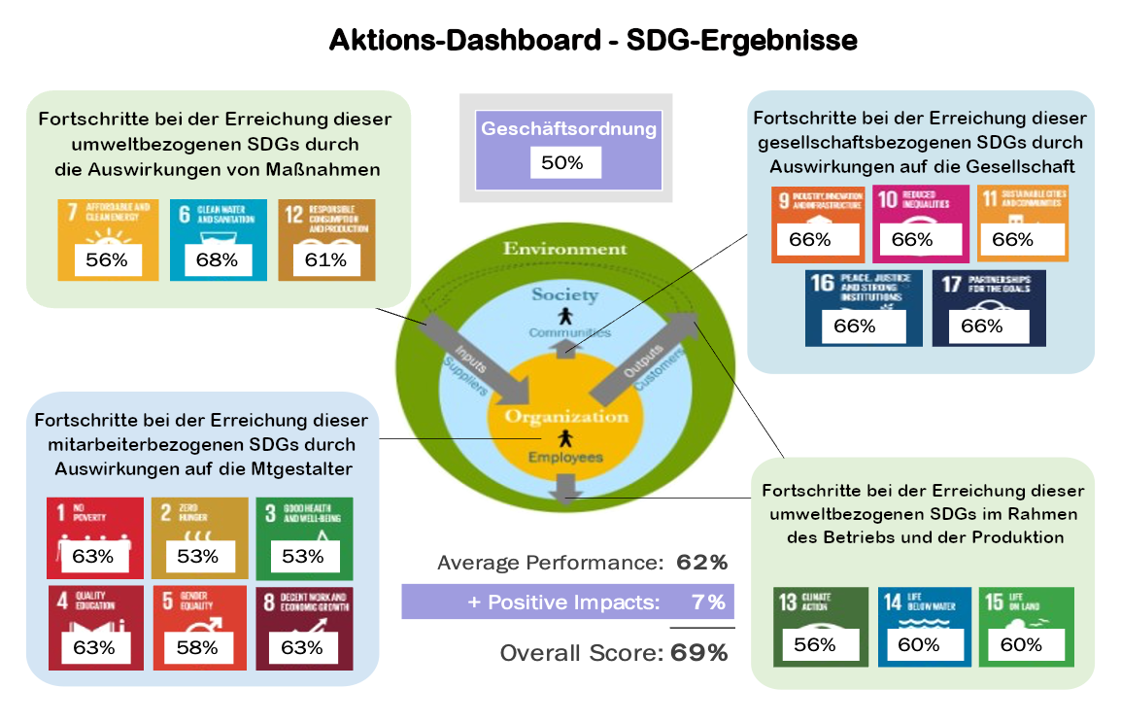
 | Prioritätensetzung für Maßnahmen
 | Es ist unwahrscheinlich, dass eine Organisation alle Verbesserungen, die sie in der Aktionsübersicht erzielt, auf einmal vornimmt. Bei der Entscheidung, welche Maßnahmen Priorität haben sollen, werden in der Regel mehrere akteursbezogene Faktoren berücksichtigt. * Die Unternehmensleitung konzentriert sich auf die SDGs, die für die Erreichung des Zwecks, des strategischen Plans und des langfristigen Erfolgs der Organisation entscheidend sind. * Das Interesse eines Kreditgebers an den SDGs, das sich auf das Risikoprofil der Organisation und die Möglichkeit einer Vorzugsbehandlung auswirken könnte (z. B. Kredite mit Nachhaltigkeitsbezug) * SDGs, die für einen wichtigen Kunden/Käufer hohe Priorität haben und nach denen er in seiner Angebotsanfrage fragt. * SDGs, die das Image / den Ruf / den Markenwert des Unternehmens erheblich beeinträchtigen könnten oder dies bereits tun. * Welche SDGs für Investoren am interessantesten sind, hängt von der Branche der Organisation ab. * Regierungen, Stiftungen und Bewerter sind möglicherweise sehr an den besonderen Auswirkungen der Organisation auf die Menschen und den Planeten interessiert. * Andere ...?

Das oben abgebildete Dashboard ist ein Beispiel zur Veranschaulichung der Möglichkeiten. Es handelt sich um einen Schnappschuss der PowerPoint-Vorlage für das Dashboard "Rahmenbedingungen für Nachhaltigkeit" in dem demnächst verfügberen Foliensatz. Verwenden Sie Ihr bevorzugtes Grafiksoftwarepaket, um besser designte Versionen zu erstellen.

Aktionsplan Die ersten 3 bis 5 Schritte oder Maßnahmen, die zu ergreifen sind. Dies sind die nicht angekreuzten Punkte in den Leistungsfragen und nutzen Sie die unten stehenden Ressourcen als Anleitung.
Aktion |  | Durch wen | Bis wann

Ressourcen: Wir stellen Ihnen hier nur die Spitze des Eisbergs zur Verfügung, denn es gibt Hunderte von Büchern, Websites und Ratgebern, die Ihnen bei allem, was Sie verbessern wollen, helfen können.
Fit for future - Benchmark-Aktionsleitfäden für potenzielle Maßnahmen zu prioritären Themen. | Demnächst - Fit for future - Business Benchmark Aktionsleitfäden
SDG Ambitionierter Benchmark, Referenzblätter für potenzielle Maßnahmen zu den prioritären SDGs. | Abition Set
Der Leitfaden für Nachhaltigkeits-Champions und ein Video, wie man den Wandel anführt. | Führungsleitfaden zur Nachhaltigkeitsentfaltung
Sustainability ROI Workbook für die Erstellung einer CFO-freundlichen Kosten-Nutzen-Analyse von Projekten zur Verbesserung der Leistung bei prioritären Themen. | Demnächst - Sustainability ROI Workbook
Gebrauchsfertiger Foliensatz, der zu nachhaltigen Handlungen motivieren und Sie bei der Umsetzung unterstützen soll. | Demnächst - Foliensatz, der zu nachhaltigen Handlungen motivier

SDG Offenlegungsformular Qualifizierung Wie in der Übersicht erwähnt, nutzen öffentliche und private Einrichtungen zunehmend die nachhaltige Beschaffung, um die nachhaltigsten Waren und Dienstleistungen von den nachhaltigsten Lieferanten zu erwerben - also von denjenigen, die am wenigsten Schaden anrichten und am stärksten die SDGs unterstützen. Lieferanten können verpflichtet werden, die SDG-Werte ihrer Organisation offenzulegen, um sich entweder als Lieferant zu qualifizieren und/oder um mehr Punkte bei den gewichteten Kriterien des Einkäufers für nachhaltige Lieferanten zu erhalten. Die oben genannten Punktzahlen, das Säulendiagramm, das Aktions-Dashboard und die Aktionspläne zur Verbesserung der Punktzahlen für die vorrangigen SDGs bilden ein SDG-Qualifizierungsformular für die Offenlegung.

